关系图
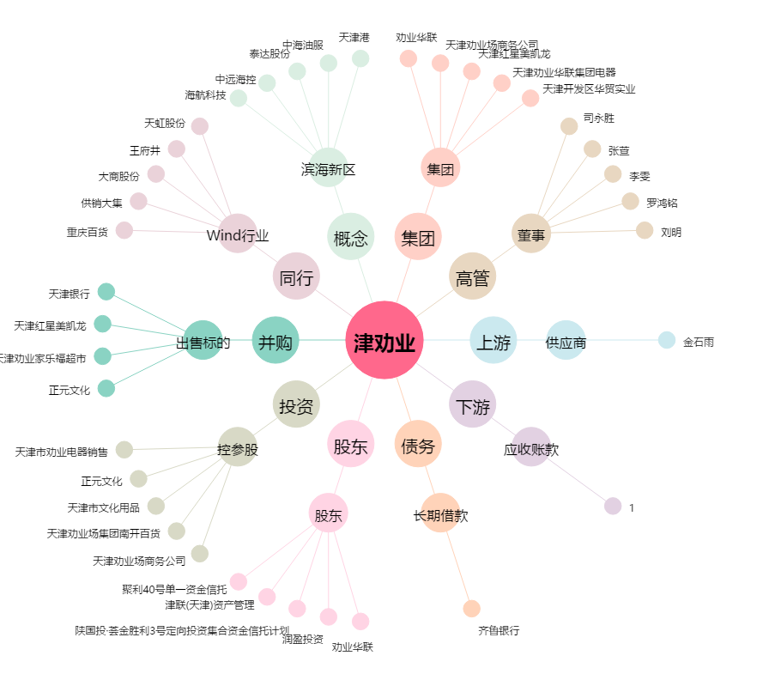
津劝业[600821.SH] - 关系概览图

